TDSheet
 | Артикул | Номенклатура | Характеристика | Штрихкод | Доп. информация | Кол-во в упаковке | Цена за единицу | % скидки | Цена за единицу с учетом скидки | Заказ, УПАК!!! | Сумма заказа без скидки | Сумма заказа с учетом скидки | Ожидается поступление | Остаток на складе
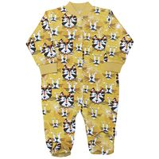 | 51322/лев-G (1) | Комбинезон "Лев", р.92 (интерлок) |  | 4627136886122 |  | 1 | 340.00 | 40 % | 204.00 |  | 0 | 0 |  | 6
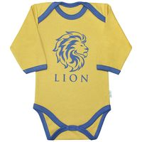 | 44322/лев-B (1) | Комбинезон\Боди дл. рукав "Лев", р.62 (интерлок) |  | 4627136885989 |  | 1 | 210.00 | 40 % | 126.00 |  | 0 | 0 |  | 18
 | 44322/лев-C (1) | Комбинезон\Боди дл. рукав "Лев", р.68 (интерлок) |  | 4627136885996 |  | 1 | 210.00 | 40 % | 126.00 |  | 0 | 0 |  | 14
 | 44322/лев-D (1) | Комбинезон\Боди дл. рукав "Лев", р.74 (интерлок) |  | 4627136886009 |  | 1 | 210.00 | 40 % | 126.00 |  | 0 | 0 |  | 3
 | 44322/лев-E (1) | Комбинезон\Боди дл. рукав "Лев", р.80 (интерлок) |  | 4627136886016 |  | 1 | 210.00 | 40 % | 126.00 |  | 0 | 0 |  | 7
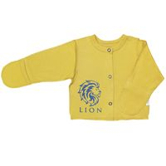 | 27322/лев-B (1) | Кофточка швами наружу с закрыт. ручками "Лев", р.62 (интерлок) |  | 4627140745750 |  | 1 | 190.00 | 40 % | 114.00 |  | 0 | 0 |  | 9
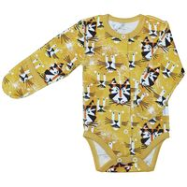 | 146/322/лев-B (1) | Полукомбинезон\Боди швами наружу с закрыт. ручками "Лев",р.62 (интерлок) |  | 4627136886030 |  | 1 | 250.00 | 40 % | 150.00 |  | 0 | 0 |  | 6
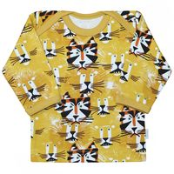 | 62322/лев-C (1) | Фуфайка\футболка длин.рукав "Лев", р.68 (интерлок) |  | 4627136886276 |  | 1 | 175.00 | 40 % | 105.00 |  | 0 | 0 |  | 22
 | 62322/лев-D (1) | Фуфайка\футболка длин.рукав "Лев", р.74 (интерлок) |  | 4627136886283 |  | 1 | 175.00 | 40 % | 105.00 |  | 0 | 0 |  | 8
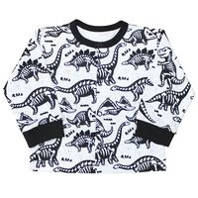 | 22320/д-C (1) | Кофточка "ДИНО", р.68 (интерлок) |  | 4627136882100 |  | 1 | 180.00 | 40 % | 108.00 |  | 0 | 0 |  | 1
 | 22320/д-E (1) | Кофточка "ДИНО", р.80 (интерлок) |  | 4627136882124 |  | 1 | 180.00 | 40 % | 108.00 |  | 0 | 0 |  | 5
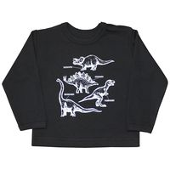 | 66322/д-C (1) | Фуфайка\футболка длин.рукав с плеч.заст. "ДИНО", р.68 (интерлок) |  | 4627136882575 |  | 1 | 210.00 | 40 % | 126.00 |  | 0 | 0 |  | 3
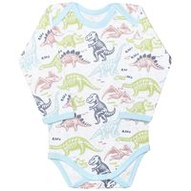 | 44322/д-B (1) | Комбинезон\Боди длин. рукав "ДИНО", р.62 (интерлок) | Набивка Дино, цветной | 4627140744432 |  | 1 | 210.00 | 40 % | 126.00 |  | 0 | 0 |  | 1
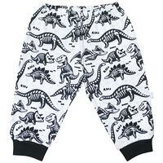 | 33320/д-C (1) | Ползунки\Штанишки с манжетами "ДИНО", р.68 (интерлок) | Набивка Дино, черный | 4627136882186 |  | 1 | 160.00 | 40 % | 96.00 |  | 0 | 0 |  | 2
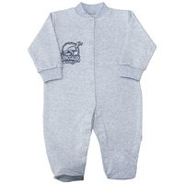 | 51322/д-C (1) | Комбинезон "ДИНО", р. 68 (интерлок) | Светлый | 4627136882438 |  | 1 | 300.00 | 40 % | 180.00 |  | 0 | 0 |  | 1
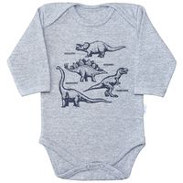 | 44322/д-B (1) | Комбинезон\Боди длин. рукав "ДИНО", р.62 (интерлок) | Светлый | 4627136882346 |  | 1 | 210.00 | 40 % | 126.00 |  | 0 | 0 |  | 1
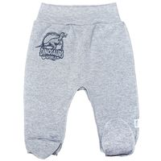 | 32320/д-A (1) | Ползунки короткие "ДИНО", р.56 (интерлок) | Светлый | 4627140745552 |  | 1 | 150.00 | 40 % | 90.00 |  | 0 | 0 |  | 13
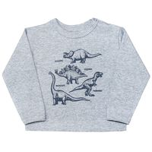 | 66322/д-D (1) | Фуфайка\футболка длин.рукав с плеч.заст. "ДИНО", р.74 (интерлок) | Светлый | 4627140744531 |  | 1 | 210.00 | 40 % | 126.00 |  | 0 | 0 |  | 1
 | 66322/д-F (1) | Фуфайка\футболка длин.рукав с плеч.заст. "ДИНО", р.86 (интерлок) | Светлый | 4627140744555 |  | 1 | 210.00 | 40 % | 126.00 |  | 0 | 0 |  | 1
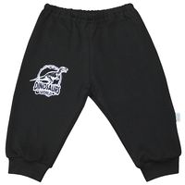 | 33320/д-C (1) | Ползунки\Штанишки с манжетами "ДИНО", р.68 (интерлок) | Черный | 4627136882261 |  | 1 | 150.00 | 40 % | 90.00 |  | 0 | 0 |  | 1
 | 33320/д-E (1) | Ползунки\Штанишки с манжетами "ДИНО", р.80 (интерлок) | Черный | 4627136882285 |  | 1 | 150.00 | 40 % | 90.00 |  | 0 | 0 |  | 1
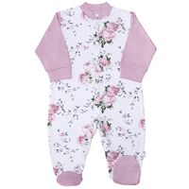 | 51322/роз-F(1) | Комбинезон "Розы", р. 86 (интерлок) |  | 4627136882940 |  | 1 | 325.00 | 40 % | 195.00 |  | 0 | 0 |  | 1
 | 51322/роз-G(1) | Комбинезон "Розы", р. 92 (интерлок) |  | 4627136882957 |  | 1 | 325.00 | 40 % | 195.00 |  | 0 | 0 |  | 3
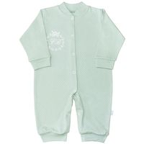 | 251/322/роз-G (1) | Комбинезон с манжетами "Розы", р.92 (интерлок) |  | 4627136883008 |  | 1 | 285.00 | 40 % | 171.00 |  | 0 | 0 |  | 1
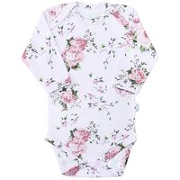 | 44322/роз-B (1) | Комбинезон\Боди дл. рукав "Розы" ,р.62 (интерлок) |  | 4627136882834 |  | 1 | 210.00 | 40 % | 126.00 |  | 0 | 0 |  | 1
 | 42322-к/роз-C (1) | Комбинезон\Боди с застежкой "Розы", р.68 (интерлок) |  | 4627136882872 |  | 1 | 220.00 | 40 % | 132.00 |  | 0 | 0 |  | 1
 | 42322-к/роз-D (1) | Комбинезон\Боди с застежкой "Розы", р.74 (интерлок) |  | 4627136882889 |  | 1 | 220.00 | 40 % | 132.00 |  | 0 | 0 |  | 1
 | 135/130/роз-D (1) | Ползунки\Штанишки "Розы", р.74 (интерлок) |  | 4627136882803 |  | 1 | 150.00 | 40 % | 90.00 |  | 0 | 0 |  | 1
 | 135/130/роз-E (1) | Ползунки\Штанишки "Розы", р.80 (интерлок) |  | 4627136882810 |  | 1 | 150.00 | 40 % | 90.00 |  | 0 | 0 |  | 1
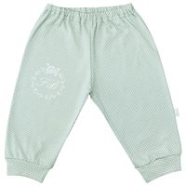 | 33320/роз-C (1) | Ползунки\Штанишки с манжетами "Розы", р.68 (интерлок) |  | 4627136882759 |  | 1 | 160.00 | 40 % | 96.00 |  | 0 | 0 |  | 18
 | 33320/роз-D (1) | Ползунки\Штанишки с манжетами "Розы", р.74 (интерлок) |  | 4627136882766 |  | 1 | 160.00 | 40 % | 96.00 |  | 0 | 0 |  | 17
 | 33320/роз-E (1) | Ползунки\Штанишки с манжетами "Розы", р.80 (интерлок) |  | 4627136882773 |  | 1 | 160.00 | 40 % | 96.00 |  | 0 | 0 |  | 35
 | 33320/роз-F (1) | Ползунки\Штанишки с манжетами "Розы", р.86 (интерлок) |  | 4627136882780 |  | 1 | 160.00 | 40 % | 96.00 |  | 0 | 0 |  | 12
 | 252/322/роз-A (1) | Комбинезон реглан с закрытыми ручками "Розы", р. 56 (интерлок) | Розы | 4627136883015 |  | 1 | 325.00 | 40 % | 195.00 |  | 0 | 0 |  | 1
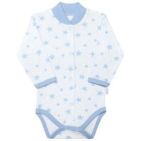 | 141/322/мр-E (1) | Комбинезон\Боди с шалькой "Мамина радость", р.80 (интерлок с начесом) | Звезды, голубой | 4627140743404 |  | 1 | 210.00 | 40 % | 126.00 |  | 0 | 0 |  | 1
 | 141/322/мр-F (1) | Комбинезон\Боди с шалькой "Мамина радость", р.86 (интерлок с начесом) | Звезды, голубой | 4627140743411 |  | 1 | 210.00 | 40 % | 126.00 |  | 0 | 0 |  | 4
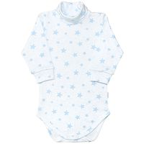 | 48322/мр-E (1) | Комбинезон\Боди-водолазка "Мамина радость", р.80 (интерлок с начесом) | Звезды, голубой | 4627140743602 |  | 1 | 210.00 | 40 % | 126.00 |  | 0 | 0 |  | 1
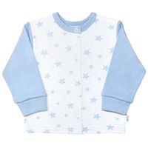 | 22322/мр-F (1) | Кофточка "Мамина радость", р.86 (интерлок с начесом) | Звезды, голубой | 4627140742933 |  | 1 | 170.00 | 40 % | 102.00 |  | 0 | 0 |  | 2
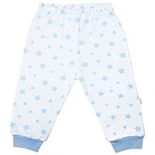 | 33320/мр-F (1) | Ползунки\Штанишки "Мамина радость", р.86 (интерлок) | Звезды, голубой | 4627140743350 |  | 1 | 155.00 | 40 % | 93.00 |  | 0 | 0 |  | 1
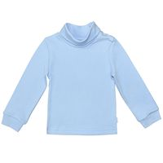 | 166/322/мр-G (1) | Фуфайка-водолазка "Мамина радость", р.92 (интерлок с начесом) | Звезды, голубой, глад. | 4627140743985 |  | 1 | 190.00 | 40 % | 114.00 |  | 0 | 0 |  | 1
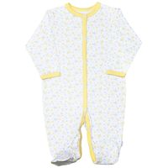 | 156/322/мр-C (1) | Комбинезон с окантовкой борта "Мамина радость", р.68 (интерлок с начесом) | Цветочки, желтый | 4627140743664 |  | 1 | 310.00 | 40 % | 186.00 |  | 0 | 0 |  | 1
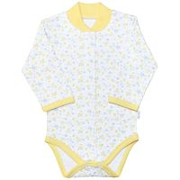 | 141/322/мр-D (1) | Комбинезон\Боди с шалькой "Мамина радость", р.74 (интерлок с начесом) | Цветочки, желтый | 4627140743077 |  | 1 | 210.00 | 40 % | 126.00 |  | 0 | 0 |  | 1
 | 141/322/мр-E (1) | Комбинезон\Боди с шалькой "Мамина радость", р.80 (интерлок с начесом) | Цветочки, желтый | 4627140743084 |  | 1 | 210.00 | 40 % | 126.00 |  | 0 | 0 |  | 1
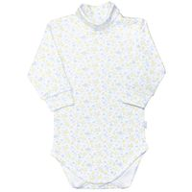 | 48322/мр-C (1) | Комбинезон\Боди-водолазка "Мамина радость", р.68 (интерлок с начесом) | Цветочки, желтый | 4627140743428 |  | 1 | 210.00 | 40 % | 126.00 |  | 0 | 0 |  | 3
 | 48322/мр-D (1) | Комбинезон\Боди-водолазка "Мамина радость", р.74 (интерлок с начесом) | Цветочки, желтый | 4627140743435 |  | 1 | 210.00 | 40 % | 126.00 |  | 0 | 0 |  | 1
 | 48322/мр-E (1) | Комбинезон\Боди-водолазка "Мамина радость", р.80 (интерлок с начесом) | Цветочки, желтый | 4627140743442 |  | 1 | 210.00 | 40 % | 126.00 |  | 0 | 0 |  | 1
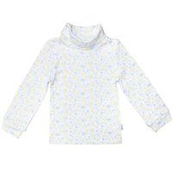 | 166/322/мр-H (1) | Фуфайка-водолазка "Мамина радость", р.98 (интерлок с начесом) | Цветочки, желтый | 4627140743848 |  | 1 | 190.00 | 40 % | 114.00 |  | 0 | 0 |  | 1
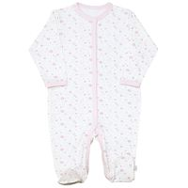 | 156/322/мр-C (1) | Комбинезон с окантовкой борта "Мамина радость", р.68 (интерлок с начесом) | Цветочки, розовый | 4627140743718 |  | 1 | 310.00 | 40 % | 186.00 |  | 0 | 0 |  | 1
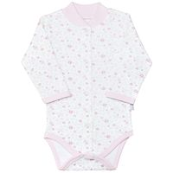 | 141/322/мр-D (1) | Комбинезон\Боди с шалькой "Мамина радость", р.74 (интерлок с начесом) | Цветочки, розовый | 4627140743237 |  | 1 | 210.00 | 40 % | 126.00 |  | 0 | 0 |  | 1
 | 141/322/мр-F (1) | Комбинезон\Боди с шалькой "Мамина радость", р.86 (интерлок с начесом) | Цветочки, розовый | 4627140743251 |  | 1 | 210.00 | 40 % | 126.00 |  | 0 | 0 |  | 1
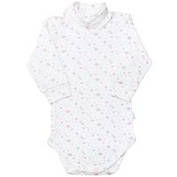 | 48322/мр-C (1) | Комбинезон\Боди-водолазка "Мамина радость", р.68 (интерлок с начесом) | Цветочки, розовый | 4627140743466 |  | 1 | 210.00 | 40 % | 126.00 |  | 0 | 0 |  | 4
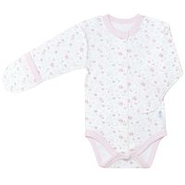 | 146/322/мр-B (1) | Полукомбинезон\Боди швами наружу с закрыт. ручками "Мамина радость",р.62 (интерлок с начесом) | Цветочки, розовый | 4627140743213 |  | 1 | 210.00 | 40 % | 126.00 |  | 0 | 0 |  | 1
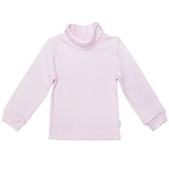 | 166/322/мр-I (1) | Фуфайка-водолазка "Мамина радость", р.104 (интерлок с начесом) | Цветочки, розовый, глад. | 4627140743909 |  | 1 | 190.00 | 40 % | 114.00 |  | 0 | 0 |  | 3
 | 166/322/мр-E (1) | Фуфайка-водолазка "Мамина радость", р.80 (интерлок с начесом) | Цветочки, розовый, глад. | 4627140743862 |  | 1 | 190.00 | 40 % | 114.00 |  | 0 | 0 |  | 18
 | 166/322/мр-F (1) | Фуфайка-водолазка "Мамина радость", р.86 (интерлок с начесом) | Цветочки, розовый, глад. | 4627140743879 |  | 1 | 190.00 | 40 % | 114.00 |  | 0 | 0 |  | 3
 | 166/322/мр-G (1) | Фуфайка-водолазка "Мамина радость", р.92 (интерлок с начесом) | Цветочки, розовый, глад. | 4627140743886 |  | 1 | 190.00 | 40 % | 114.00 |  | 0 | 0 |  | 13
 | 166/322/мр-H (1) | Фуфайка-водолазка "Мамина радость", р.98 (интерлок с начесом) | Цветочки, розовый, глад. | 4627140743893 |  | 1 | 190.00 | 40 % | 114.00 |  | 0 | 0 |  | 8
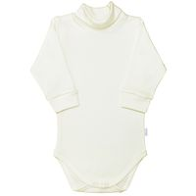 | 48322/мр-C (1) | Комбинезон\Боди-водолазка "Мамина радость", р.68 (интерлок с начесом) | Цветочки, экрю | 4627140743541 |  | 1 | 210.00 | 40 % | 126.00 |  | 0 | 0 |  | 20
 | 48322/мр-D (1) | Комбинезон\Боди-водолазка "Мамина радость", р.74 (интерлок с начесом) | Цветочки, экрю | 4627140743558 |  | 1 | 210.00 | 40 % | 126.00 |  | 0 | 0 |  | 19
 | 48322/мр-E (1) | Комбинезон\Боди-водолазка "Мамина радость", р.80 (интерлок с начесом) | Цветочки, экрю | 4627140743565 |  | 1 | 210.00 | 40 % | 126.00 |  | 0 | 0 |  | 10
 | 48322/мр-F (1) | Комбинезон\Боди-водолазка "Мамина радость", р.86 (интерлок с начесом) | Цветочки, экрю | 4627140743572 |  | 1 | 210.00 | 40 % | 126.00 |  | 0 | 0 |  | 22
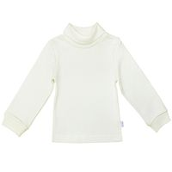 | 166/322/мр-I (1) | Фуфайка-водолазка "Мамина радость", р.104 (интерлок с начесом) | Цветочки, экрю | 4627140743954 |  | 1 | 190.00 | 40 % | 114.00 |  | 0 | 0 |  | 25
 | 166/322/мр-E (1) | Фуфайка-водолазка "Мамина радость", р.80 (интерлок с начесом) | Цветочки, экрю | 4627140743916 |  | 1 | 190.00 | 40 % | 114.00 |  | 0 | 0 |  | 32
 | 166/322/мр-G (1) | Фуфайка-водолазка "Мамина радость", р.92 (интерлок с начесом) | Цветочки, экрю | 4627140743930 |  | 1 | 190.00 | 40 % | 114.00 |  | 0 | 0 |  | 1
 | 166/322/мр-H (1) | Фуфайка-водолазка "Мамина радость", р.98 (интерлок с начесом) | Цветочки, экрю | 4627140743947 |  | 1 | 190.00 | 40 % | 114.00 |  | 0 | 0 |  | 32
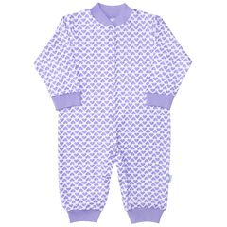 | 251/322/па-C (1) | Комбинезон с манжетами "Париж", р.68 (интерлок) |  | 4627133337450 |  | 1 | 255.00 | 40 % | 153.00 |  | 0 | 0 |  | 3
 | 251/322/па-D (1) | Комбинезон с манжетами "Париж", р.74 (интерлок) |  | 4627133337467 |  | 1 | 255.00 | 40 % | 153.00 |  | 0 | 0 |  | 1
 | 251/322/па-E (1) | Комбинезон с манжетами "Париж", р.80 (интерлок) |  | 4627133337474 |  | 1 | 255.00 | 40 % | 153.00 |  | 0 | 0 |  | 1
 | 44322/па-B (1) | Комбинезон\Боди дл. рукав "Париж" ,р. 62 (интерлок) |  | 4627136880878 |  | 1 | 210.00 | 40 % | 126.00 |  | 0 | 0 |  | 20
 | 42322-к/па-E (1) | Комбинезон\Боди с застежкой "Париж", р.80 (интерлок) |  | 4627133337382 |  | 1 | 220.00 | 40 % | 132.00 |  | 0 | 0 |  | 2
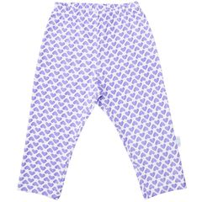 | 135/322/па-C (1) | Ползунки\Штанишки "Париж", р.68 (интерлок) |  | 4627133337283 |  | 1 | 150.00 | 40 % | 90.00 |  | 0 | 0 |  | 30
 | 135/322/па-D (1) | Ползунки\Штанишки "Париж", р.74 (интерлок) |  | 4627133337290 |  | 1 | 150.00 | 40 % | 90.00 |  | 0 | 0 |  | 6
 | 135/322/па-E (1) | Ползунки\Штанишки "Париж", р.80 (интерлок) |  | 4627133337306 |  | 1 | 150.00 | 40 % | 90.00 |  | 0 | 0 |  | 16
 | 135/322/па-F (1) | Ползунки\Штанишки "Париж", р.86 (интерлок) |  | 4627133337313 |  | 1 | 150.00 | 40 % | 90.00 |  | 0 | 0 |  | 19
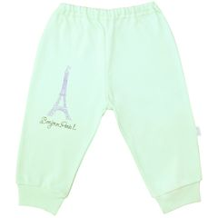 | 33320/па-C (1) | Ползунки\Штанишки с манжетами "Париж", р.68 (интерлок) |  | 4627133337245 |  | 1 | 170.00 | 40 % | 102.00 |  | 0 | 0 |  | 20
 | 33320/па-D (1) | Ползунки\Штанишки с манжетами "Париж", р.74 (интерлок) |  | 4627133337252 |  | 1 | 170.00 | 40 % | 102.00 |  | 0 | 0 |  | 13
 | 33320/па-E (1) | Ползунки\Штанишки с манжетами "Париж", р.80 (интерлок) |  | 4627133337269 |  | 1 | 170.00 | 40 % | 102.00 |  | 0 | 0 |  | 5
 | 66322/па-C (1) | Фуфайка\футболка дл. рукав "Париж", р.68 (интерлок) |  | 4627133337566 |  | 1 | 190.00 | 40 % | 114.00 |  | 0 | 0 |  | 1
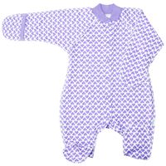 | 252/142/па-A (1) | Комбинезон реглан с закрытыми ручками "Париж", р. 56 (футер) | футер | 4627136880915 |  | 1 | 300.00 | 40 % | 114.00 |  | 0 | 0 |  | 1
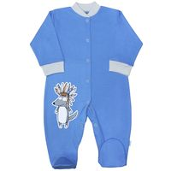 | 51322/ин-F(1) | Комбинезон "Индеец", р. 86 (интерлок) |  | 4627140745514 |  | 1 | 310.00 | 40 % | 186.00 |  | 0 | 0 |  | 1
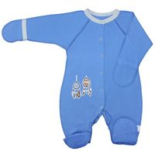 | 252/322/ин-A (1) | Комбинезон реглан с закрытыми ручками "Индеец", р. 56 (интерлок) |  | 4627140745538 |  | 1 | 315.00 | 40 % | 189.00 |  | 0 | 0 |  | 1
 | 252/322/ин-B (1) | Комбинезон реглан с закрытыми ручками "Индеец", р. 62 (интерлок) |  | 4627140745545 |  | 1 | 315.00 | 40 % | 189.00 |  | 0 | 0 |  | 1
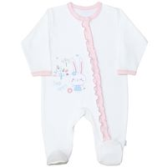 | 59322/вс-E (1) | Комбинезон с наклонной застежкой "Весенний сюрприз", р.80 (интерлок) |  | 4627140747327 |  | 1 | 350.00 | 40 % | 210.00 |  | 0 | 0 |  | 14
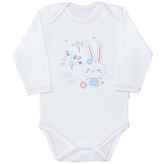 | 44322/вс-C (1) | Комбинезон\Боди дл. рукав "Весенний сюрприз", р.68 (интерлок) |  | 4627140747211 |  | 1 | 210.00 | 40 % | 126.00 |  | 0 | 0 |  | 2
 | 44322/вс-E (1) | Комбинезон\Боди дл. рукав "Весенний сюрприз", р.80 (интерлок) |  | 4627140747235 |  | 1 | 210.00 | 40 % | 126.00 |  | 0 | 0 |  | 3
 | 44322/вс-D (1) | Комбинезон\Боди дл. рукав" Весенний сюрприз", р.74 (интерлок) |  | 4627140747228 |  | 1 | 210.00 | 40 % | 126.00 |  | 0 | 0 |  | 1
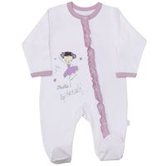 | 59322/ба-D (1) | Комбинезон с наклонной застежкой "Балерина", р.74 (интерлок) |  | 4627140745149 |  | 1 | 320.00 | 40 % | 192.00 |  | 0 | 0 |  | 1
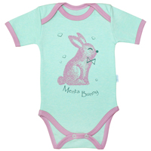 | 41322/мз-B (1) | Комбинезон\Боди кор. рукав "Мятный зайка", р.62 (интерлок) |  | 4627128519786 |  | 1 | 190.00 | 40 % | 114.00 |  | 0 | 0 |  | 1
 | 69322/пт-C (1) | Фуфайка\футболка рукав фонарик "Птички", р.68 (интерлок) | бирюза | 4627130778232 |  | 1 | 150.00 | 40 % | 90.00 |  | 0 | 0 |  | 1
 | 69322/пт-D (1) | Фуфайка\футболка рукав фонарик "Птички", р.74 (интерлок) | бирюза | 4627130778249 |  | 1 | 150.00 | 40 % | 90.00 |  | 0 | 0 |  | 1
 | 42172-к/one-C (1) | Комбинезон\Боди с застежкой "One", р.68 (кулир) | Бабочки | 4627140748539 |  | 1 | 155.00 | 40 % | 93.00 |  | 0 | 0 |  | 1
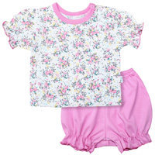 | 219172/one-D (1) | Комплект(шорты+футболка с фонариком)"One", р.74 (кулир) | Букет | 4627130776948 |  | 1 | 250.00 | 40 % | 150.00 |  | 0 | 0 |  | 4
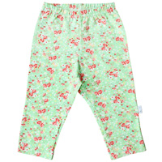 | 135/170/one-F (1) | Ползунки\Штанишки "One", р.86 (кулир) | Букет | 4627130776849 |  | 1 | 140.00 | 40 % | 84.00 |  | 0 | 0 |  | 2
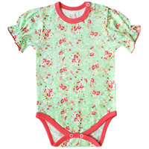 | 142/172/one-C (1) | Полукомбинезон\Боди рук.фонарик "One", р.68 (кулир) | Букет | 4627130776856 |  | 1 | 175.00 | 40 % | 105.00 |  | 0 | 0 |  | 2
 | 142/172/one-D (1) | Полукомбинезон\Боди рук.фонарик "One", р.74 (кулир) | Букет | 4627130776863 |  | 1 | 175.00 | 40 % | 105.00 |  | 0 | 0 |  | 9
 | 142/172/one-E (1) | Полукомбинезон\Боди рук.фонарик "One", р.80 (кулир) | Букет | 4627130776870 |  | 1 | 175.00 | 40 % | 105.00 |  | 0 | 0 |  | 7
 | 158/172/one-D (1) | Полукомбинезон\Песочник с кокеткой "One", р.74 (кулир) | Букет | 4627130776900 |  | 1 | 235.00 | 40 % | 141.00 |  | 0 | 0 |  | 1
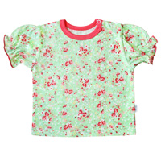 | 69172/one-C (1) | Фуфайка\футболка рукав фонарик "One", р.68 (кулир) | Букет | 4627130777037 |  | 1 | 150.00 | 40 % | 90.00 |  | 0 | 0 |  | 9
 | 69172/one-F (1) | Фуфайка\футболка рукав фонарик "One", р.86 (кулир) | Букет | 4627130777068 |  | 1 | 150.00 | 40 % | 90.00 |  | 0 | 0 |  | 1
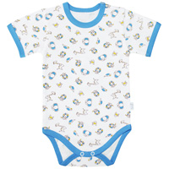 | 45172/one-C (1) | Комбинезон\Боди корот. рукав с плеч. заст."One", р.68 (кулир) | Веселые джунгли, голубой | 4627130771943 |  | 1 | 145.00 | 40 % | 87.00 |  | 0 | 0 |  | 1
 | 45172/one-E (1) | Комбинезон\Боди корот. рукав с плеч. заст."One", р.80 (кулир) | Веселые джунгли, голубой | 4627130771967 |  | 1 | 145.00 | 40 % | 87.00 |  | 0 | 0 |  | 7
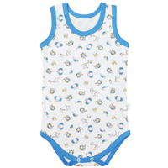 | 43172/one-F (1) | Комбинезон\Боди-майка, "One", р.86 (кулирка) | Веселые джунгли, голубой | 4627130772001 |  | 1 | 110.00 | 40 % | 66.00 |  | 0 | 0 |  | 1
 | 52172/one-B (1) | Комбинезон\Полукомбинезон, "One", р.62 (кулирка) | Веселые джунгли, голубой | 4627130773787 |  | 1 | 200.00 | 40 % | 120.00 |  | 0 | 0 |  | 2
 | 52172/one-C (1) | Комбинезон\Полукомбинезон, "One", р.68 (кулирка) | Веселые джунгли, голубой | 4627130773794 |  | 1 | 200.00 | 40 % | 120.00 |  | 0 | 0 |  | 5
 | 52172/one-E (1) | Комбинезон\Полукомбинезон, "One", р.80 (кулирка) | Веселые джунгли, голубой | 4627130773817 |  | 1 | 200.00 | 40 % | 120.00 |  | 0 | 0 |  | 7
 | 22172/one-A (1) | Кофточка с воротничком-стойкой "One", р.56 (кулир) | Веселые джунгли, голубой | 4627130771745 |  | 1 | 140.00 | 40 % | 84.00 |  | 0 | 0 |  | 7
 | 22172/one-C (1) | Кофточка с воротничком-стойкой "One", р.68 (кулир) | Веселые джунгли, голубой | 4627130771769 |  | 1 | 140.00 | 40 % | 84.00 |  | 0 | 0 |  | 1
 | 33170/one-D (1) | Ползунки\Штанишки с манжетами "One", р.74 (кулир) | Веселые джунгли, голубой | 4627130771820 |  | 1 | 125.00 | 40 % | 75.00 |  | 0 | 0 |  | 1
 | 67172/one-C (1) | Фуфайка\футболка корот. рукав на кнопках,с окант. "One", р.68 (кулир) | Веселые джунгли, голубой | 4627130773862 |  | 1 | 120.00 | 40 % | 72.00 |  | 0 | 0 |  | 2
 | 45172/one-D (1) | Комбинезон\Боди корот. рукав с плеч. заст."One", р.74 (кулир) | Веселые джунгли, желтый | 4627130772599 |  | 1 | 145.00 | 40 % | 87.00 |  | 0 | 0 |  | 1
 | 52172/one-C (1) | Комбинезон\Полукомбинезон, "One", р.68 (кулирка) | Веселые джунгли, желтый | 4627130773978 |  | 1 | 200.00 | 40 % | 120.00 |  | 0 | 0 |  | 1
 | 52172/one-E (1) | Комбинезон\Полукомбинезон, "One", р.80 (кулирка) | Веселые джунгли, желтый | 4627130773992 |  | 1 | 200.00 | 40 % | 120.00 |  | 0 | 0 |  | 4
 | 22172/one-E (1) | Кофточка с воротничком-стойкой "One", р.80 (кулир) | Веселые джунгли, желтый | 4627130772421 |  | 1 | 140.00 | 40 % | 84.00 |  | 0 | 0 |  | 10
 | 22172/one-F (1) | Кофточка с воротничком-стойкой "One", р.86 (кулир) | Веселые джунгли, желтый | 4627130772438 |  | 1 | 140.00 | 40 % | 84.00 |  | 0 | 0 |  | 4
 | 51172/one-C (1) | Комбинезон с воротничком-стойкой "One", р.68 (кулир) | Веселые джунгли, салатовый | 4627130772353 |  | 1 | 230.00 | 40 % | 138.00 |  | 0 | 0 |  | 1
 | 45172/one-E (1) | Комбинезон\Боди корот. рукав с плеч. заст."One", р.80 (кулир) | Веселые джунгли, салатовый | 4627130772285 |  | 1 | 145.00 | 40 % | 87.00 |  | 0 | 0 |  | 1
 | 52172/one-B (1) | Комбинезон\Полукомбинезон, "One", р.62 (кулирка) | Веселые джунгли, салатовый | 4627130774142 |  | 1 | 200.00 | 40 % | 120.00 |  | 0 | 0 |  | 9
 | 52172/one-C (1) | Комбинезон\Полукомбинезон, "One", р.68 (кулирка) | Веселые джунгли, салатовый | 4627130774159 |  | 1 | 200.00 | 40 % | 120.00 |  | 0 | 0 |  | 12
 | 52172/one-E (1) | Комбинезон\Полукомбинезон, "One", р.80 (кулирка) | Веселые джунгли, салатовый | 4627130774173 |  | 1 | 200.00 | 40 % | 120.00 |  | 0 | 0 |  | 5
 | 22172/one-A (1) | Кофточка с воротничком-стойкой "One", р.56 (кулир) | Веселые джунгли, салатовый | 4627130772063 |  | 1 | 140.00 | 40 % | 84.00 |  | 0 | 0 |  | 2
 | 22172/one-B (1) | Кофточка с воротничком-стойкой "One", р.62 (кулир) | Веселые джунгли, салатовый | 4627130772070 |  | 1 | 140.00 | 40 % | 84.00 |  | 0 | 0 |  | 5
 | 39172/one-C (1) | Ползунки дл. на кокетке, "One", р.68 (кулирка) | Веселые джунгли, салатовый | 4627130772230 |  | 1 | 170.00 | 40 % | 102.00 |  | 0 | 0 |  | 5
 | 33170/one-C (1) | Ползунки\Штанишки с манжетами "One", р.68 (кулир) | Веселые джунгли, салатовый | 4627130772131 |  | 1 | 125.00 | 40 % | 75.00 |  | 0 | 0 |  | 1
 | 67172/one-C (1) | Фуфайка\футболка корот. рукав на кнопках,с окант. "One", р.68 (кулир) | Веселые джунгли, салатовый | 4627130774227 |  | 1 | 120.00 | 40 % | 72.00 |  | 0 | 0 |  | 7
 | 51172/one-E (1) | Комбинезон с воротничком-стойкой "One", р.80 (кулир) | Вишенки | 4627130777266 |  | 1 | 240.00 | 40 % | 144.00 |  | 0 | 0 |  | 1
 | 142/172/one-C (1) | Полукомбинезон\Боди рук.фонарик "One", р.68 (кулир) | Вишенки | 4627130777112 |  | 1 | 175.00 | 40 % | 105.00 |  | 0 | 0 |  | 3
 | 146/170/one-A (1) | Полукомбинезон\Боди швами наружу с закрыт. ручками "One",р.56 (кулир) | Ежики | 4627140748379 |  | 1 | 155.00 | 40 % | 93.00 |  | 0 | 0 |  | 2
 | 142/172/one-C (1) | Полукомбинезон\Боди рук.фонарик "One", р.68 (кулир) | Забавные цветочки | 4627130777372 |  | 1 | 175.00 | 40 % | 105.00 |  | 0 | 0 |  | 1
 | 142/172/one-D (1) | Полукомбинезон\Боди рук.фонарик "One", р.74 (кулир) | Забавные цветочки | 4627130777389 |  | 1 | 175.00 | 40 % | 105.00 |  | 0 | 0 |  | 1
 | 142/172/one-E (1) | Полукомбинезон\Боди рук.фонарик "One", р.80 (кулир) | Забавные цветочки | 4627130777396 |  | 1 | 175.00 | 40 % | 105.00 |  | 0 | 0 |  | 1
 | 142/172/one-F (1) | Полукомбинезон\Боди рук.фонарик "One", р.86 (кулир) | Забавные цветочки | 4627130777402 |  | 1 | 175.00 | 40 % | 105.00 |  | 0 | 0 |  | 1
 | 69172/one-C (1) | Фуфайка\футболка рукав фонарик "One", р.68 (кулир) | Забавные цветочки | 4627130777556 |  | 1 | 150.00 | 40 % | 90.00 |  | 0 | 0 |  | 1
 | 22172/one-B (1) | Кофточка с воротничком-стойкой "One", р.62 (кулир) | Звезда | 4627133339270 |  | 1 | 140.00 | 40 % | 84.00 |  | 0 | 0 |  | 16
 | 22172/one-C (1) | Кофточка с воротничком-стойкой "One", р.68 (кулир) | Звезда | 4627133339287 |  | 1 | 140.00 | 40 % | 84.00 |  | 0 | 0 |  | 6
 | 32170/one-C (1) | Ползунки короткие с шир. резинкой "One", р.68 (кулир) | Звезда | 4627133339348 |  | 1 | 120.00 | 40 % | 72.00 |  | 0 | 0 |  | 1
 | 32170/one-D (1) | Ползунки короткие с шир. резинкой "One", р.74 (кулир) | Звезда | 4627133339355 |  | 1 | 120.00 | 40 % | 72.00 |  | 0 | 0 |  | 1
 | 33170/one-D (1) | Ползунки\Штанишки с манжетами "One", р.74 (кулир) | Звезда | 4627133339379 |  | 1 | 110.00 | 40 % | 66.00 |  | 0 | 0 |  | 1
 | 41172/one-E (1) | Комбинезон\Боди корот. рукав "One", р.80 (кулир) | Кит | 4627133336552 |  | 1 | 140.00 | 40 % | 84.00 |  | 0 | 0 |  | 2
 | 147/172/one-E (1) | Комбинезон\Боди c шалькой кор.рукав "One", р.80 (кулир) | Кит | 4627130776412 |  | 1 | 160.00 | 40 % | 96.00 |  | 0 | 0 |  | 1
 | 51172/one-B (1) | Комбинезон с воротничком-стойкой "One", р.62 (кулир) | клетка синий | 4627116359974 |  | 1 | 240.00 | 40 % | 144.00 |  | 0 | 0 |  | 1
 | 41172/one-E (1) | Комбинезон\Боди корот. рукав "One", р.80 (кулир) | клетка синий | 4627118680137 |  | 1 | 145.00 | 40 % | 87.00 |  | 0 | 0 |  | 4
 | 22172/one-A (1) | Кофточка с воротничком-стойкой "One", р.56 (кулир) | клетка синий | 4627116359905 |  | 1 | 125.00 | 40 % | 75.00 |  | 0 | 0 |  | 6
 | 22172/one-B (1) | Кофточка с воротничком-стойкой "One", р.62 (кулир) | клетка синий | 4627116359912 |  | 1 | 125.00 | 40 % | 75.00 |  | 0 | 0 |  | 9
 | 22172/one-D (1) | Кофточка с воротничком-стойкой "One", р.74 (кулир) | клетка синий | 4627116359936 |  | 1 | 125.00 | 40 % | 75.00 |  | 0 | 0 |  | 5
 | 33170/one-C (1) | Ползунки\Штанишки с манжетами "One", р.68 (кулир) | клетка синий | 4627118680069 |  | 1 | 120.00 | 40 % | 72.00 |  | 0 | 0 |  | 1
 | 41172/one-D (1) | Комбинезон\Боди корот. рукав "One", р.74 (кулир) | Кошечки | 4627133338914 |  | 1 | 140.00 | 40 % | 84.00 |  | 0 | 0 |  | 3
 | 147/172/one-C (1) | Комбинезон\Боди c шалькой кор.рукав "One", р.68 (кулир) | Лягушонок | 4627133336187 |  | 1 | 160.00 | 40 % | 96.00 |  | 0 | 0 |  | 3
 | 147/172/one-E (1) | Комбинезон\Боди c шалькой кор.рукав "One", р.80 (кулир) | Лягушонок | 4627133336200 |  | 1 | 160.00 | 40 % | 96.00 |  | 0 | 0 |  | 2
 | 41172/one-C (1) | Комбинезон\Боди корот. рукав "One", р.68 (кулир) | Лягушонок | 4627133336255 |  | 1 | 140.00 | 40 % | 84.00 |  | 0 | 0 |  | 23
 | 52172/one-D (1) | Комбинезон\Полукомбинезон, "One", р.74 (кулирка) | Лягушонок | 4627133336354 |  | 1 | 200.00 | 40 % | 120.00 |  | 0 | 0 |  | 6
...

